Лист1
Фото | Наименование проекта
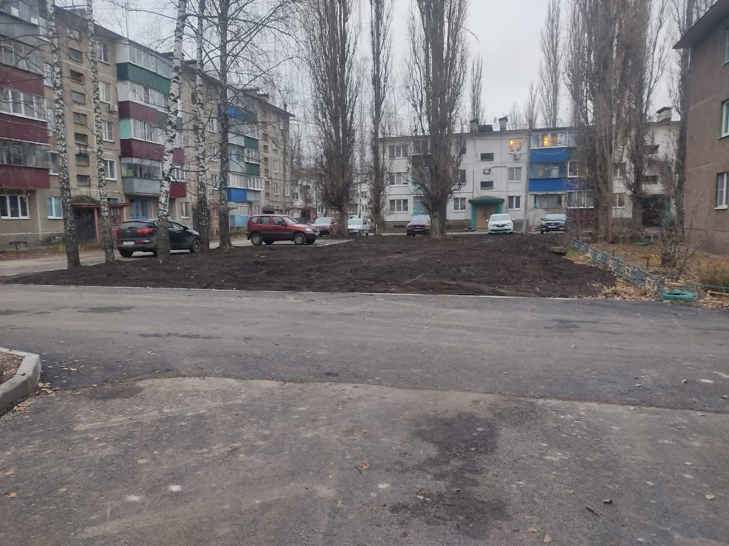 | ул. Моршанская, 1, 3, 5, ул. Физкультурная, 5
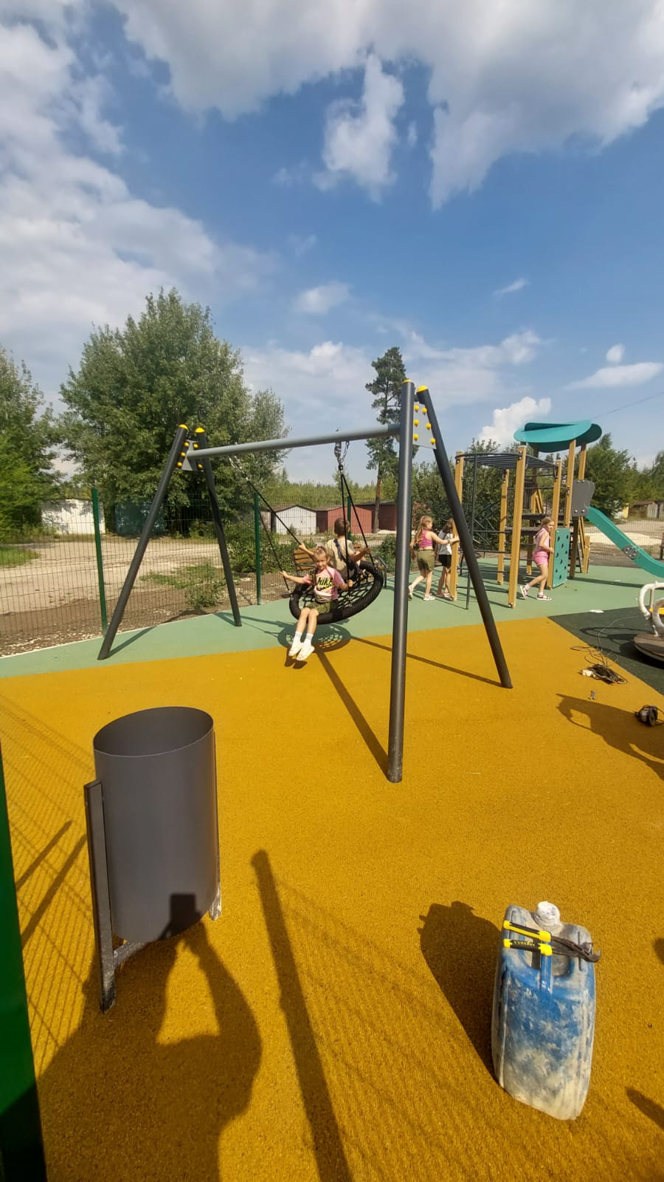 | ул. Архангельская, 24, 26
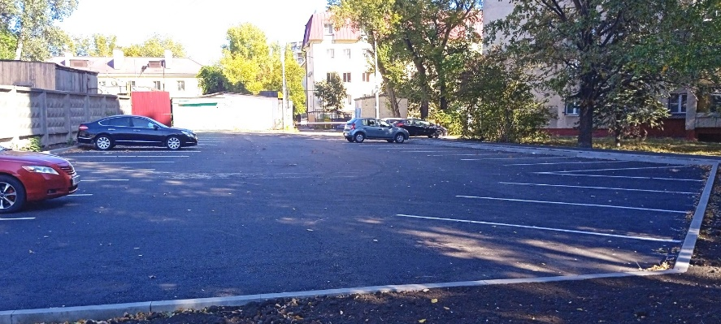 | ул. Ленина, 13, 15
 | ул. Парковая, 10
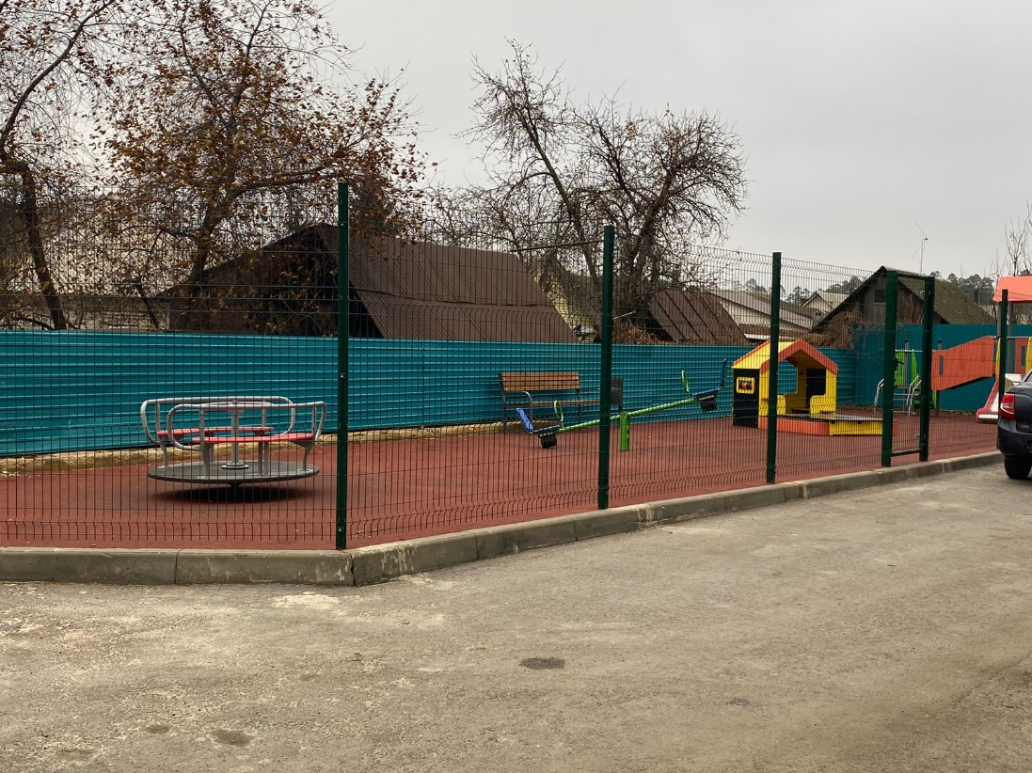 | ул. Ильича, 15
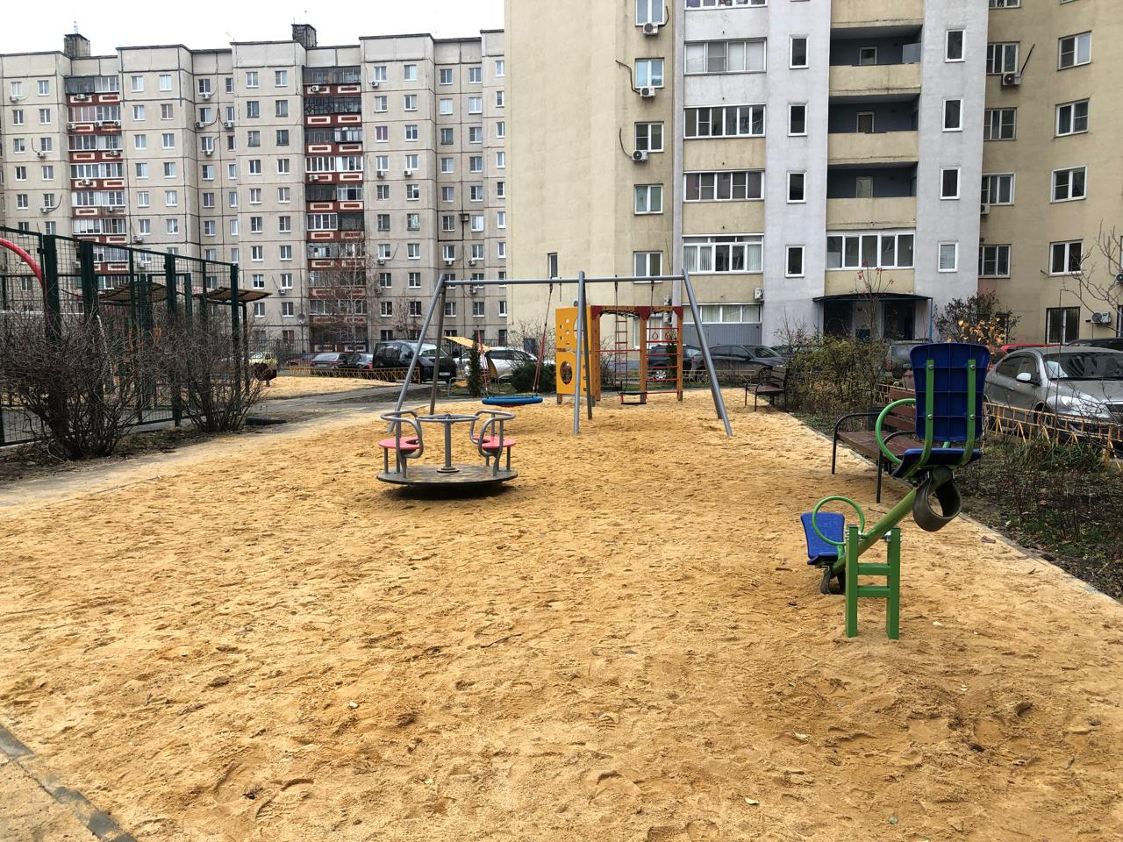 | пр-кт Победы, 128
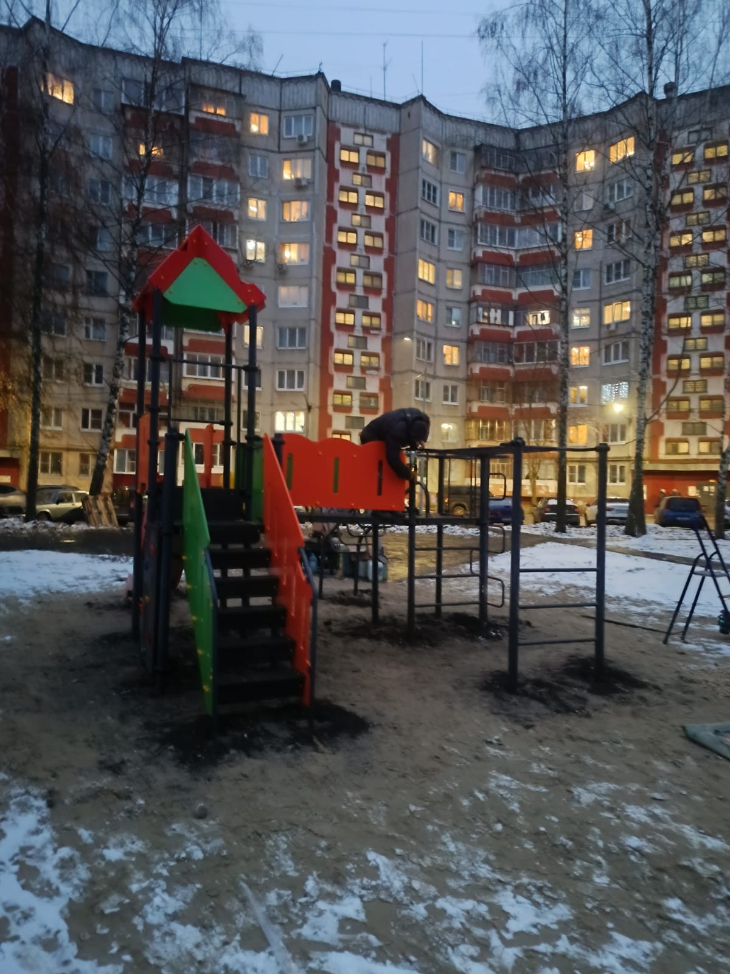 | пр-кт 60 лет СССР, 31
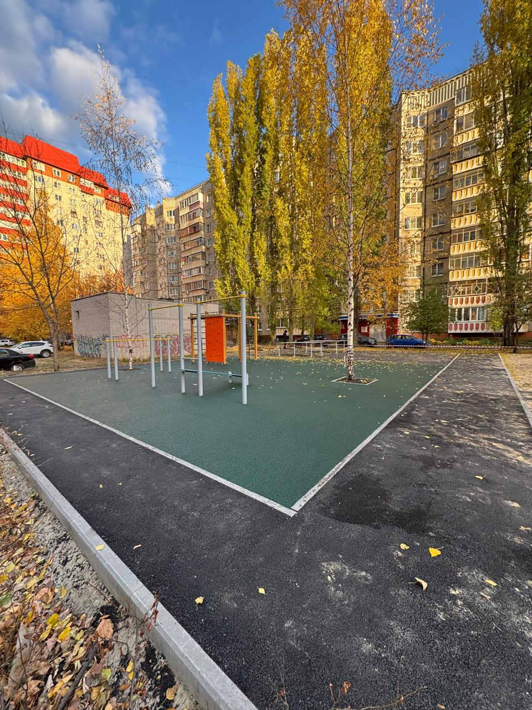 | ул. Стаханова, 28, 28а
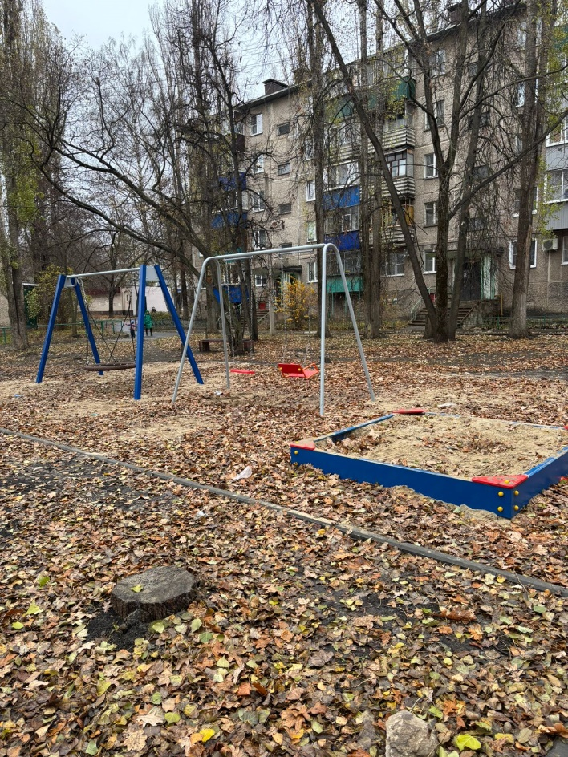 | ул. 15 микрорайон, 3
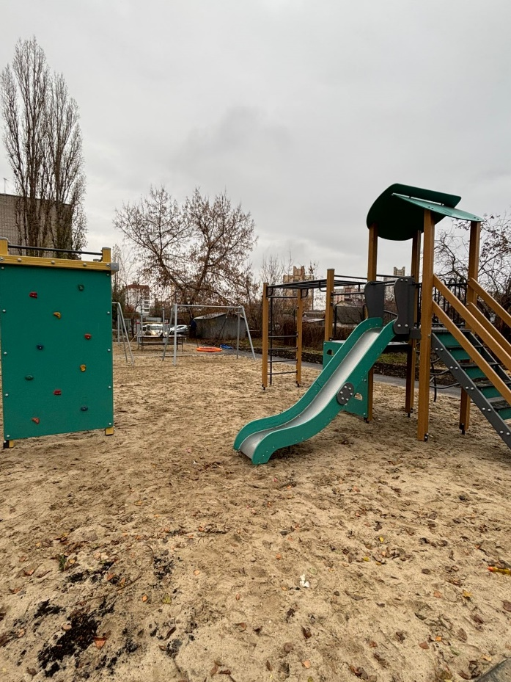 | Студенческий городок, 26
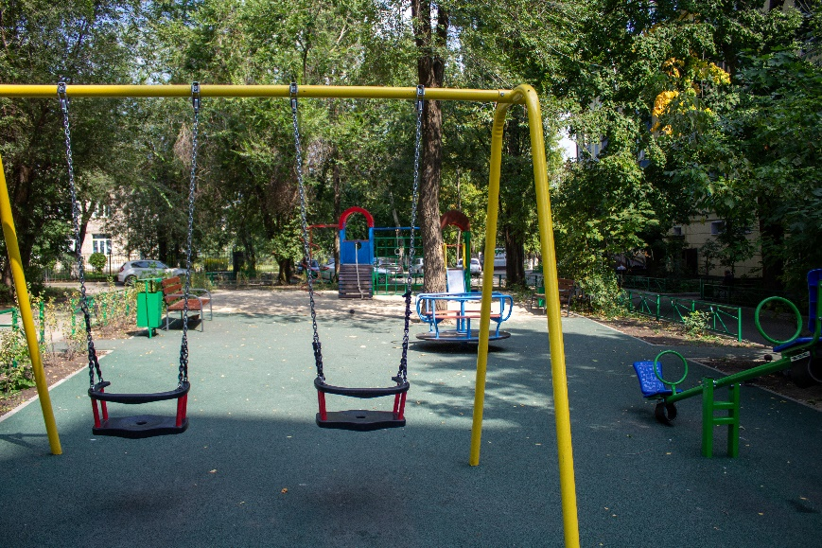 | ул. Победы, 100
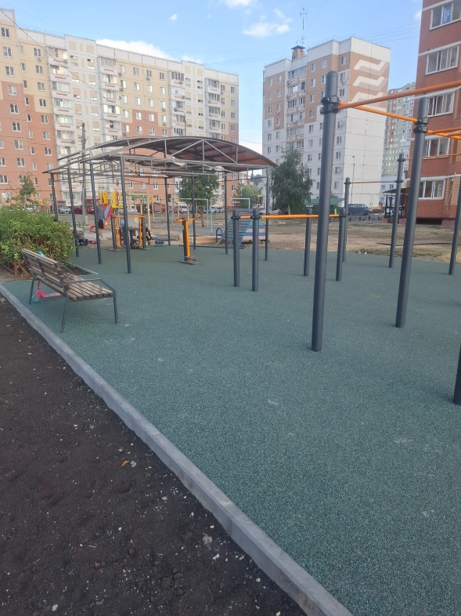 | ул. Лутова, 8
 | ул. Неделина, 55
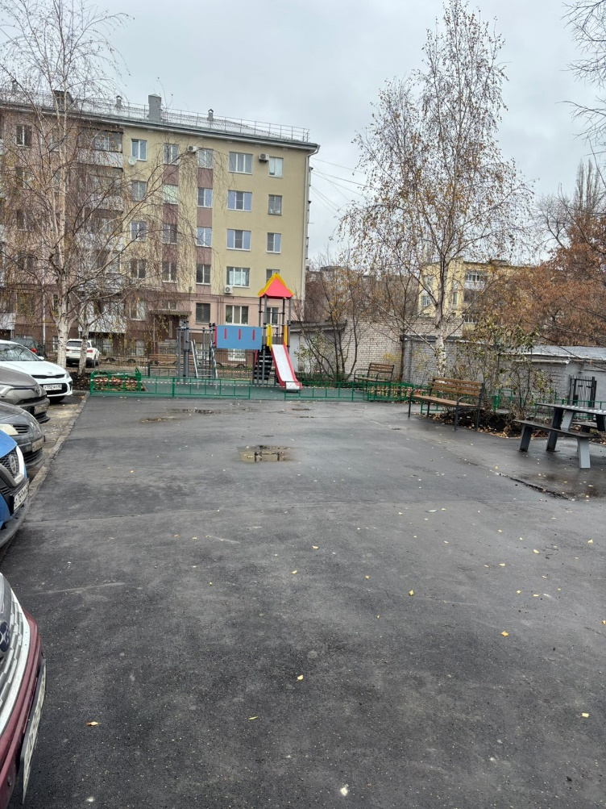 | ул. Горького, 22
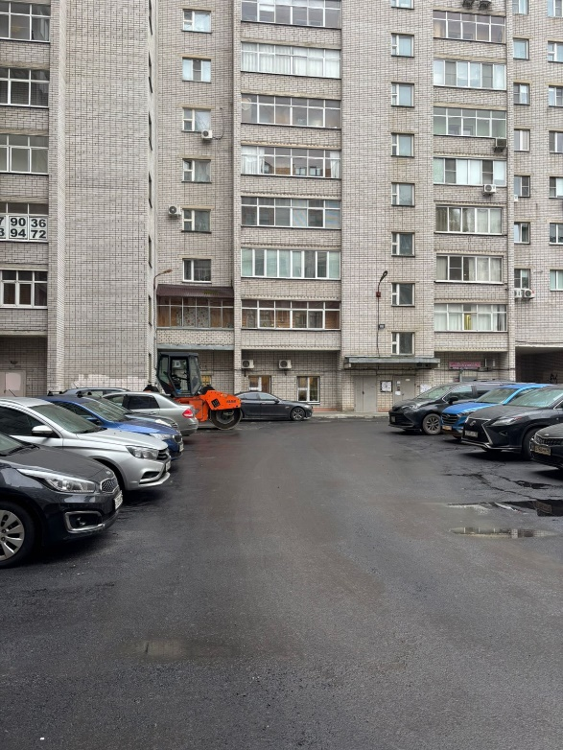 | ул. Ворошилова, 3
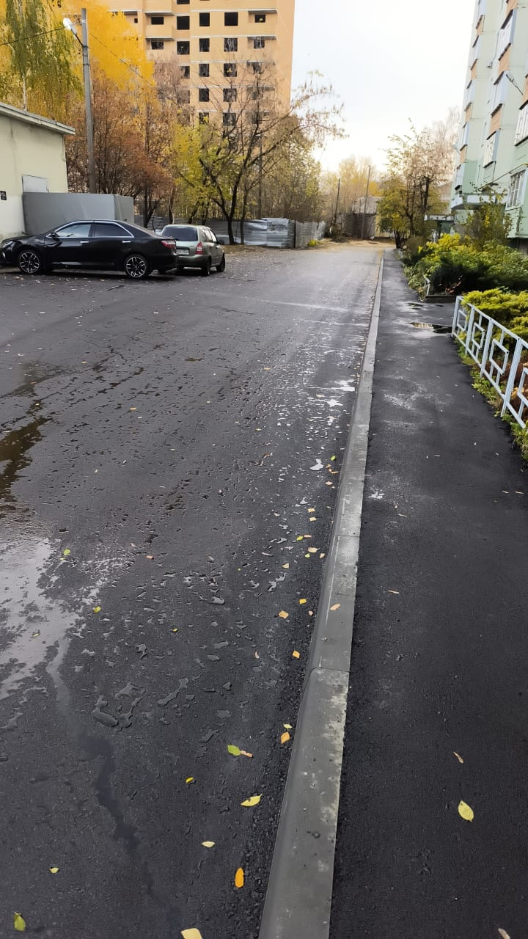 | ул. Терешковой, 37, 37/1
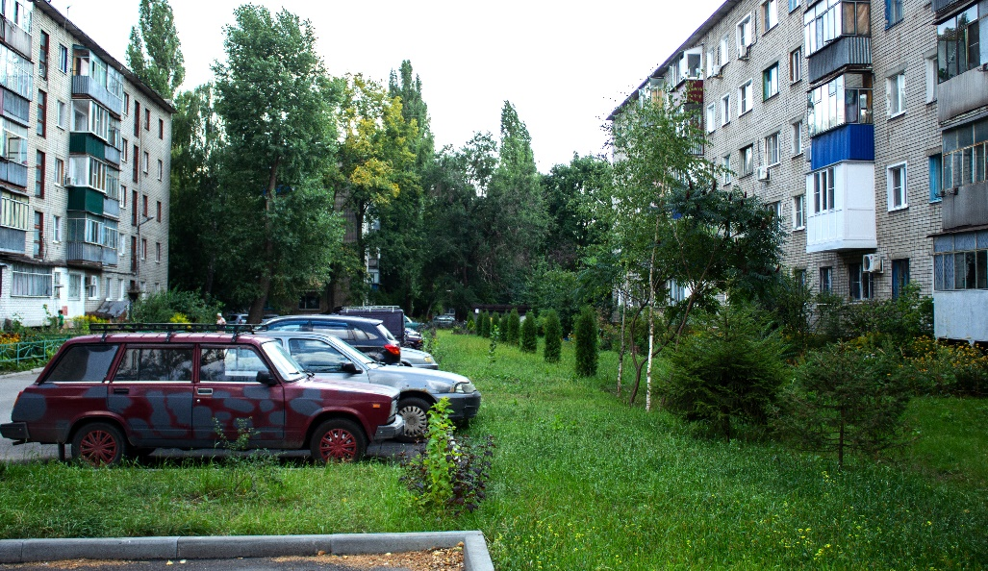 | ул. Космонавтов, 13
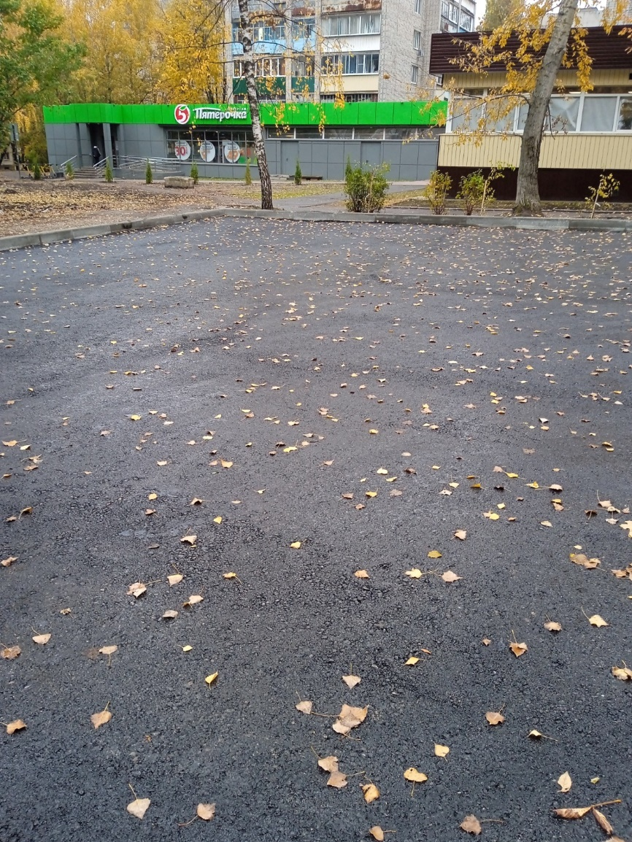 | ул. Филипченко, 7/3, 7/4
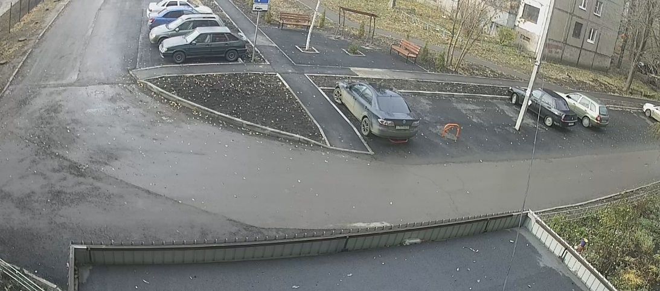 | ул. Филипченко, 8/3
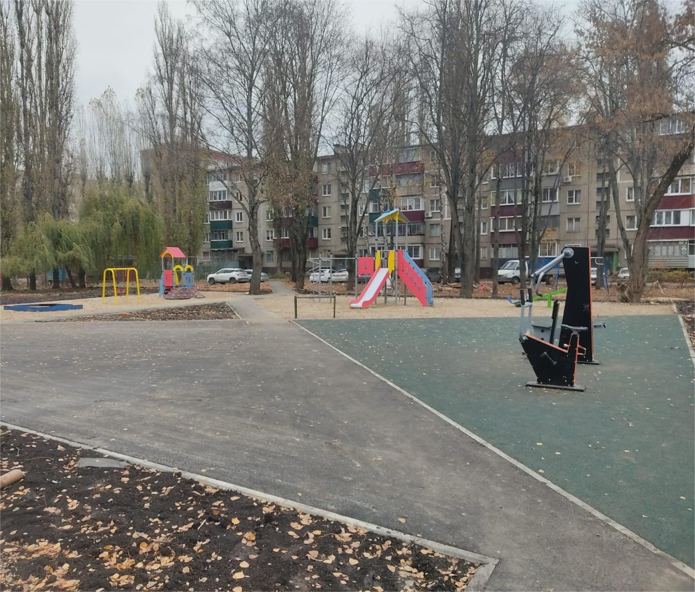 | ул. Московская, 43
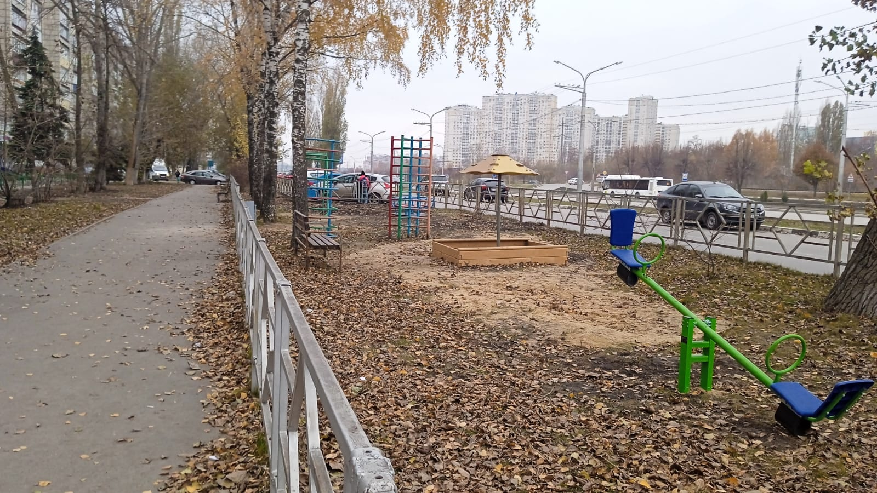 | ул. Московская, 91
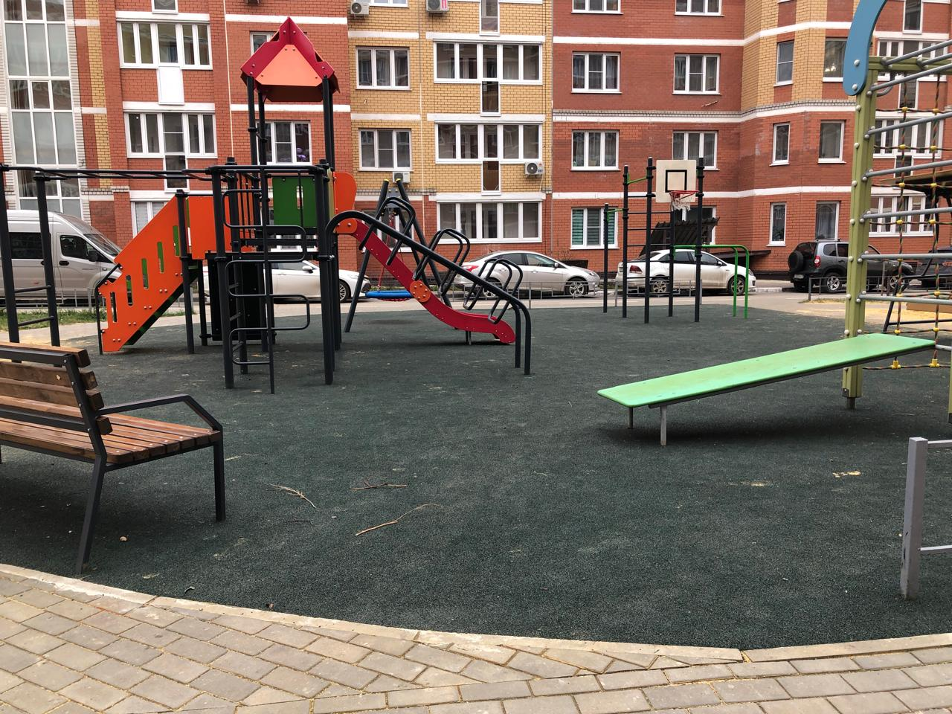 | ул. Артемова, 2к1, 2к2, 2к3, 2к4
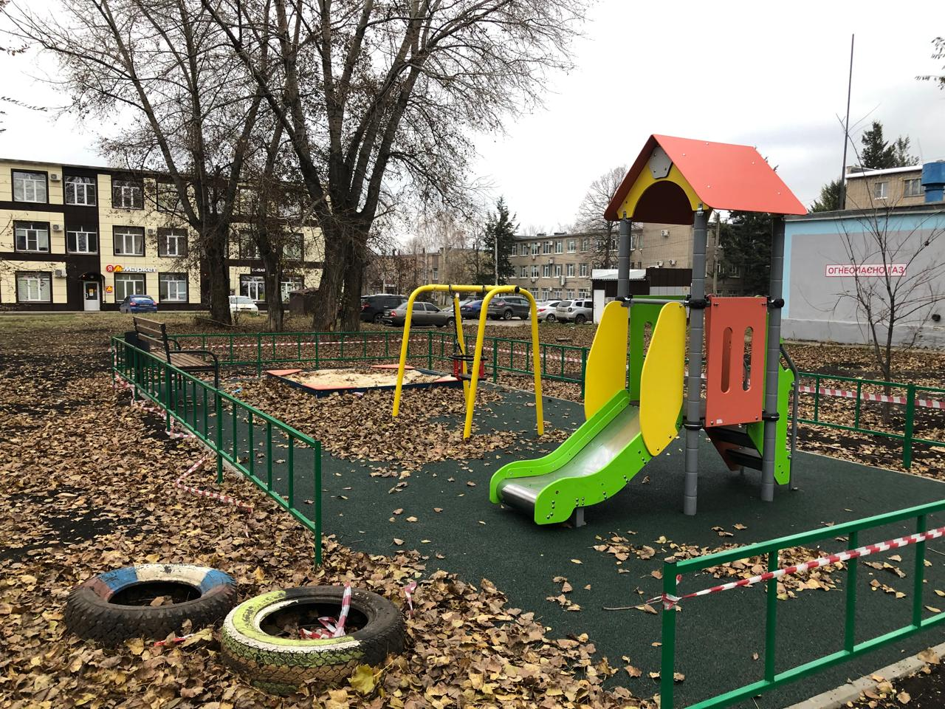 | Боевой проезд, 37
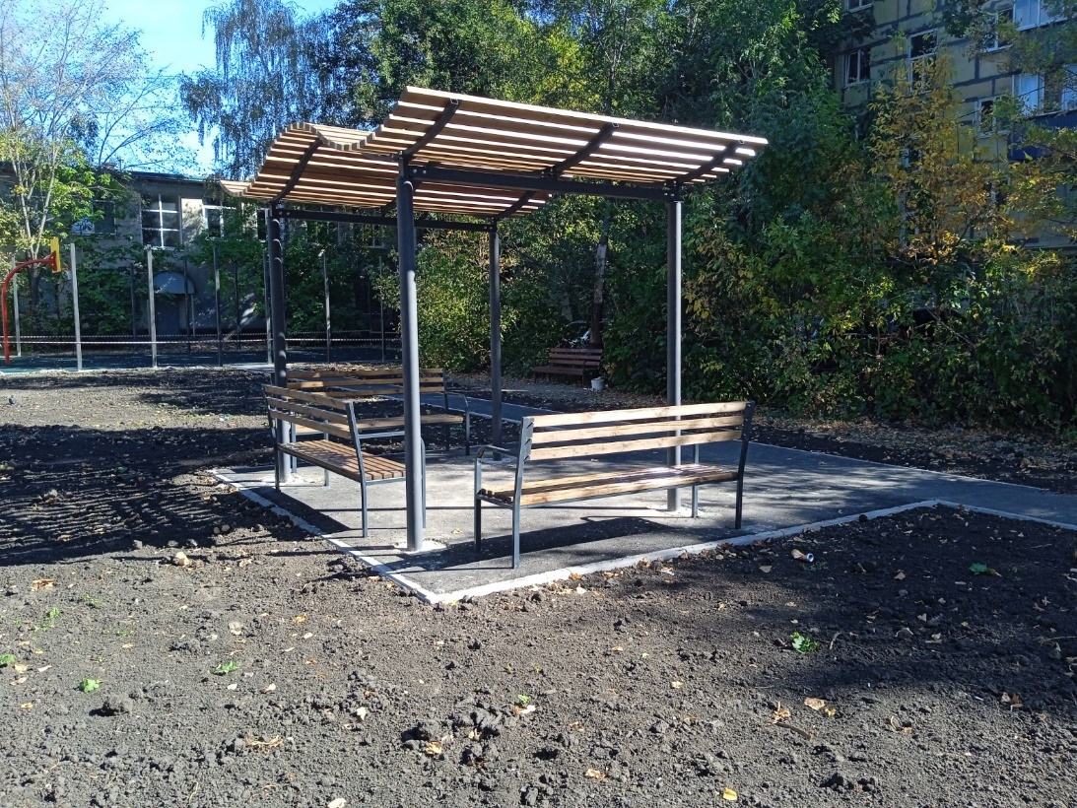 | ул. Желябова, 12, 12а, ул. Плеханова, 37/6, 47
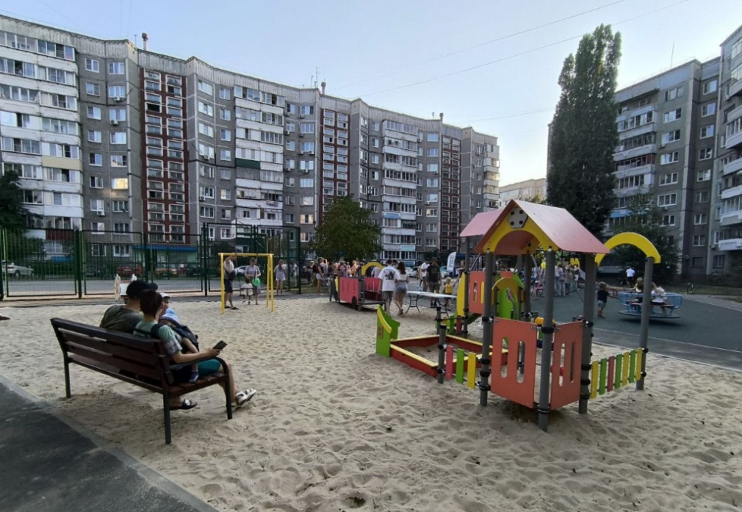 | Водопьянова 25,29,31
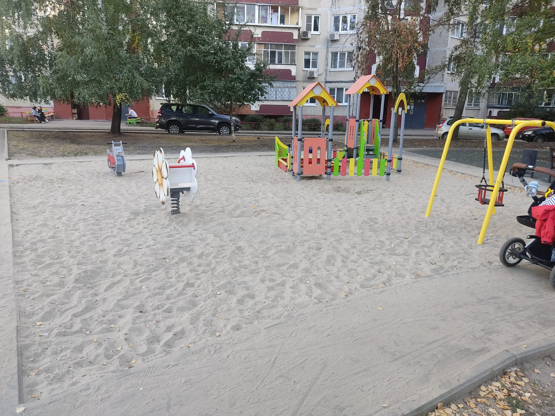 | ул. Меркулова 24,26
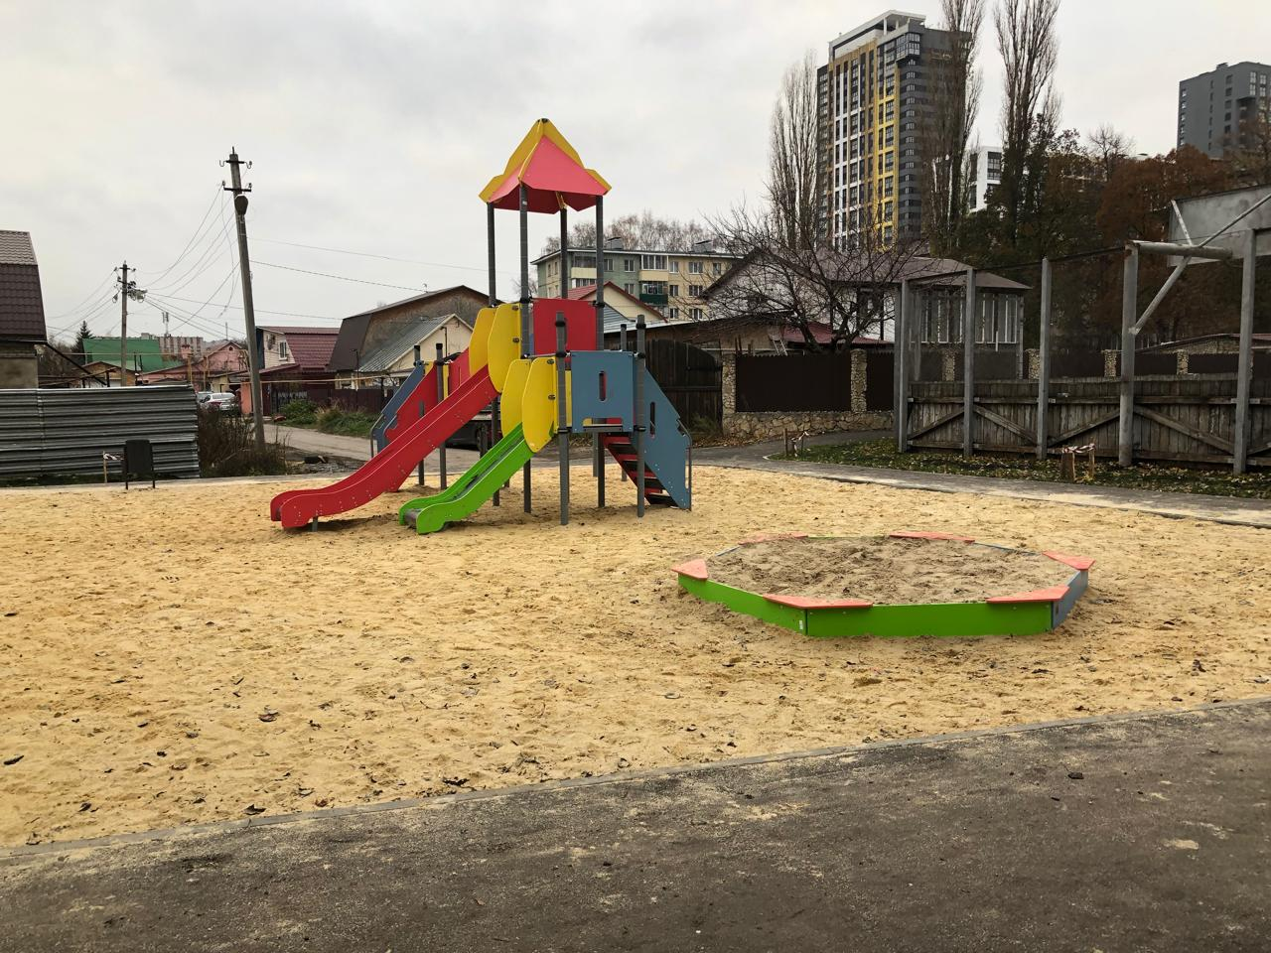 | Студеновская 20, Чапаева 2,4
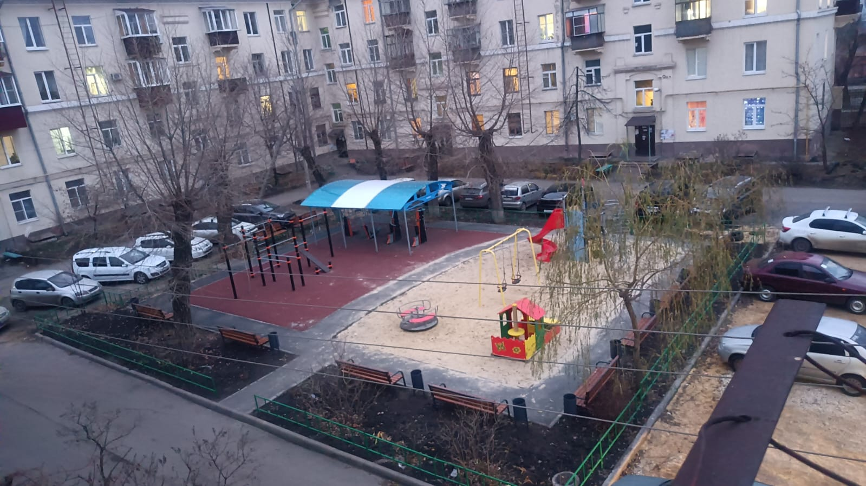 | ул. Невского 10, Суворова 1,3
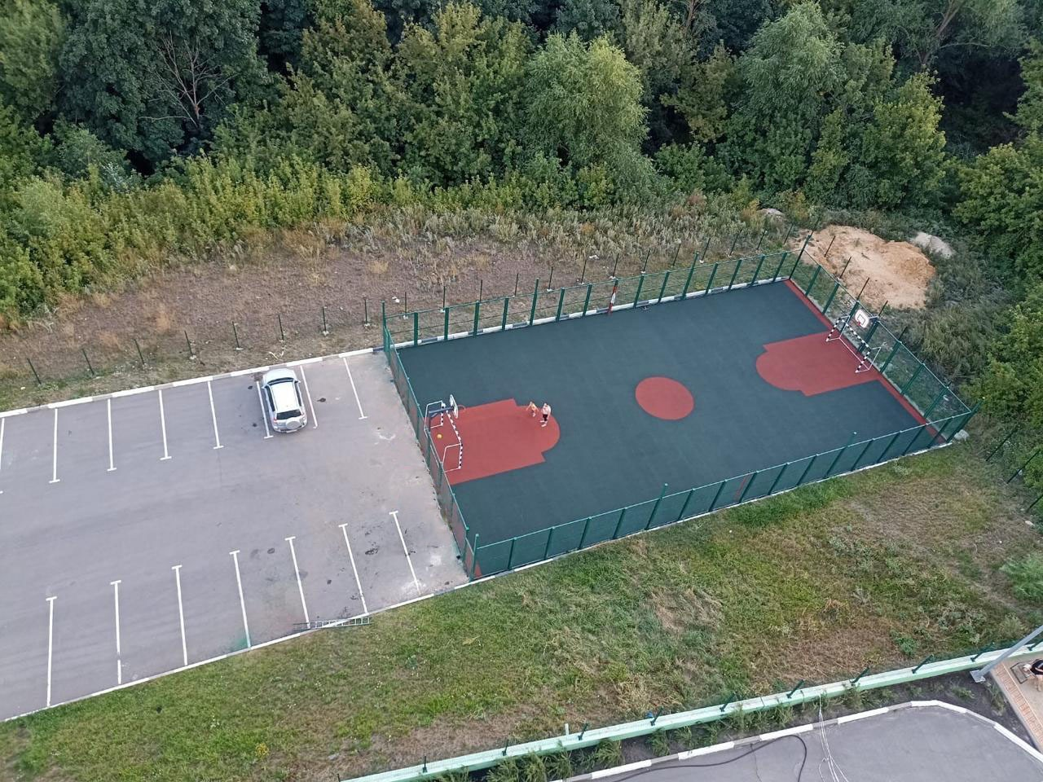 | ул. Котовского 46
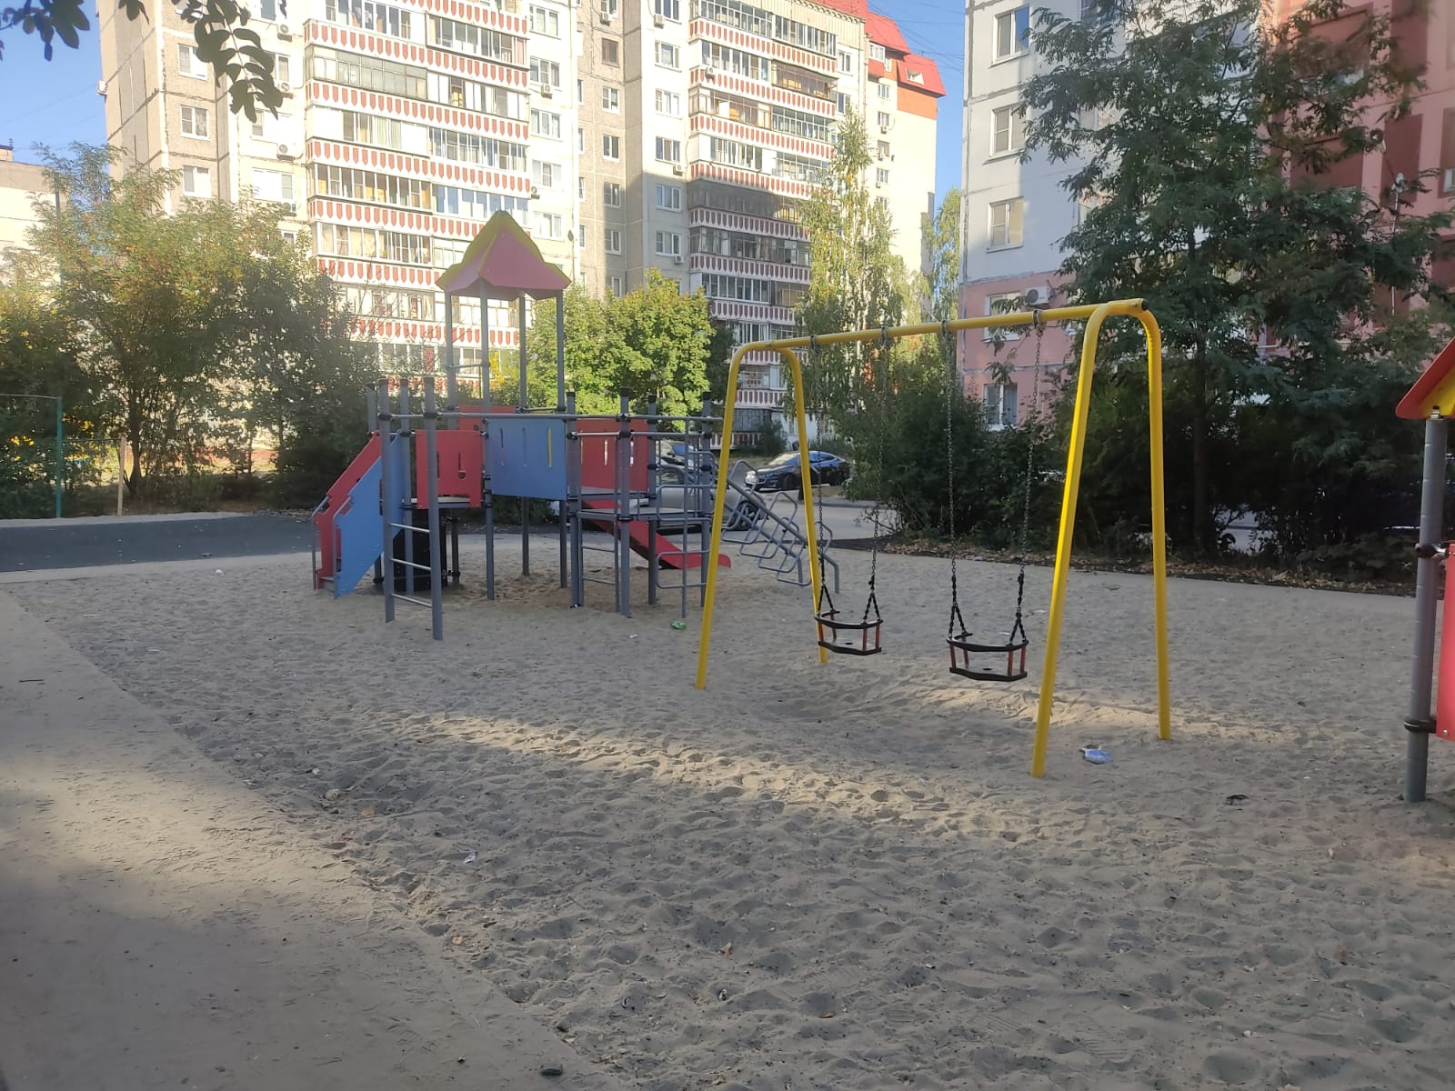 | Стаханова 30, 30а
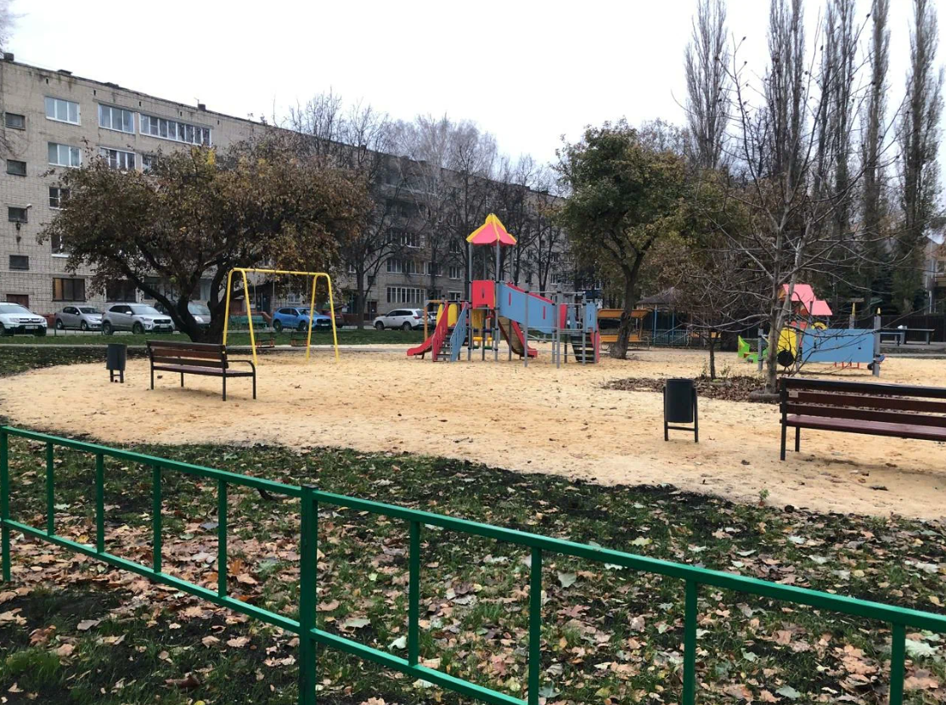 | ул. Ушинского 24,26,30
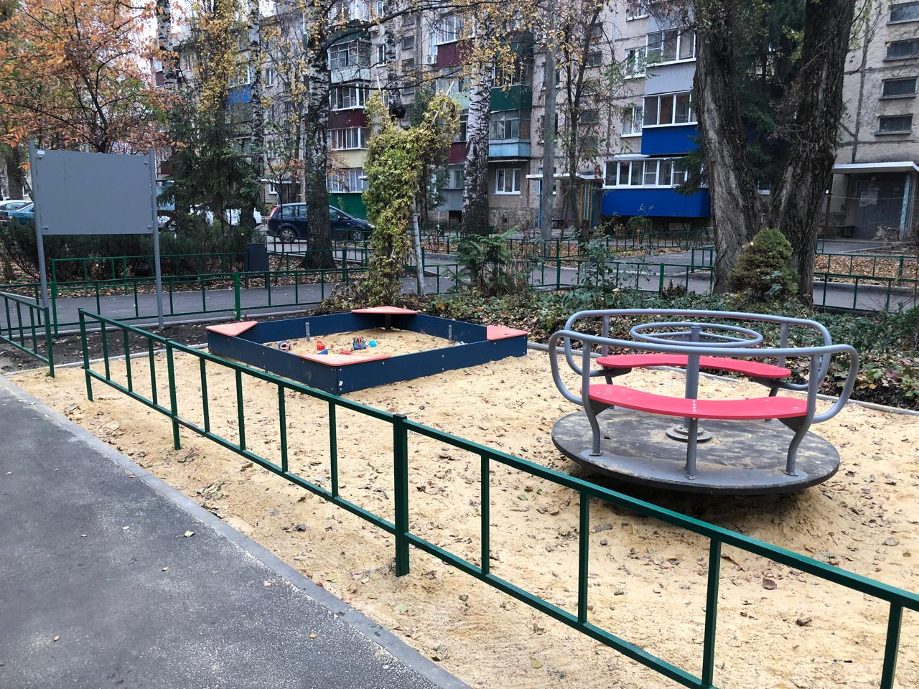 | Ангарская 7,11
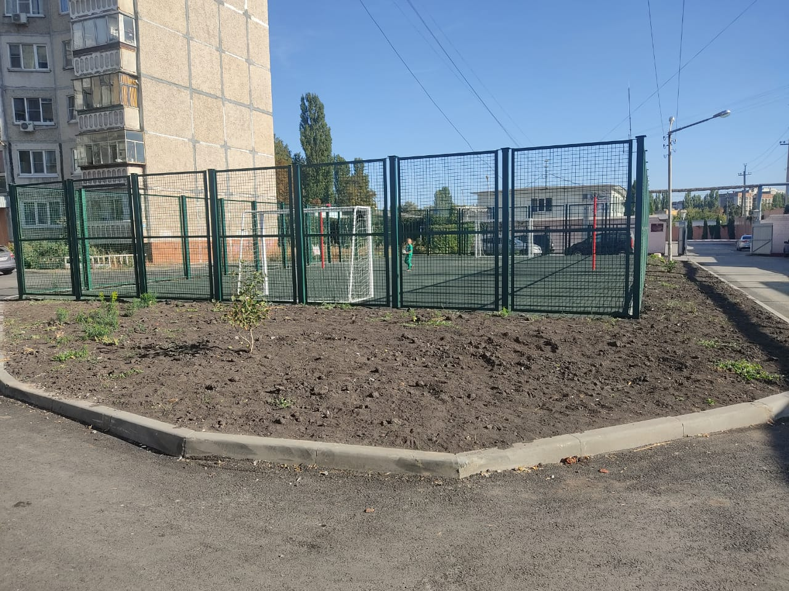 | Московская, 31
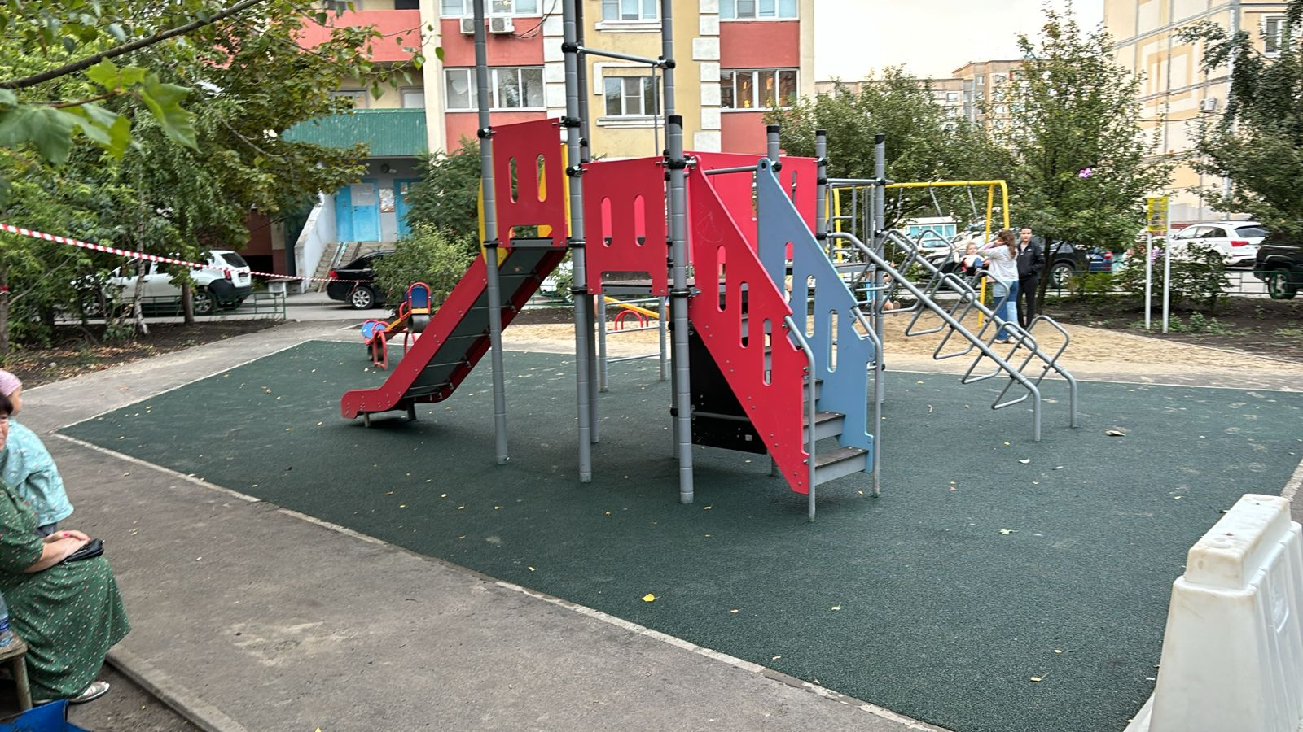 | ул. Катукова 43, Кривенкова 7а
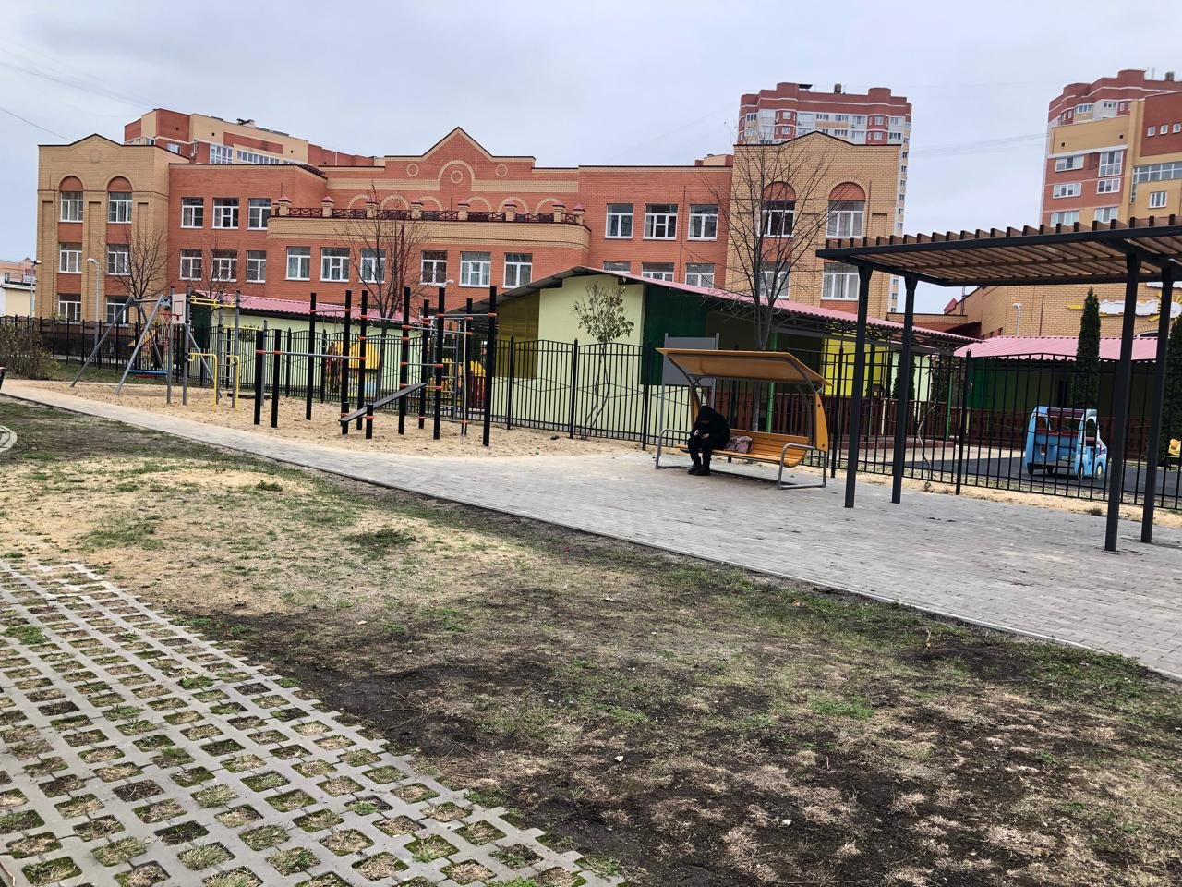 | ул. Белянского 10
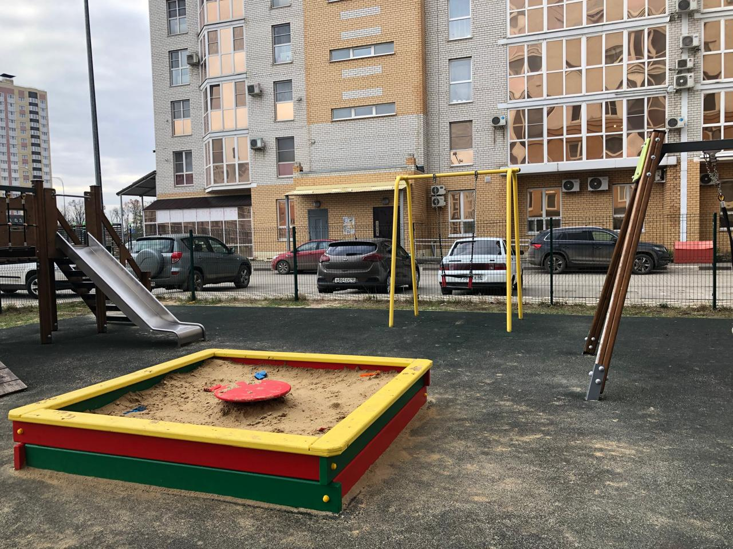 | Минская 4б, 4бк1
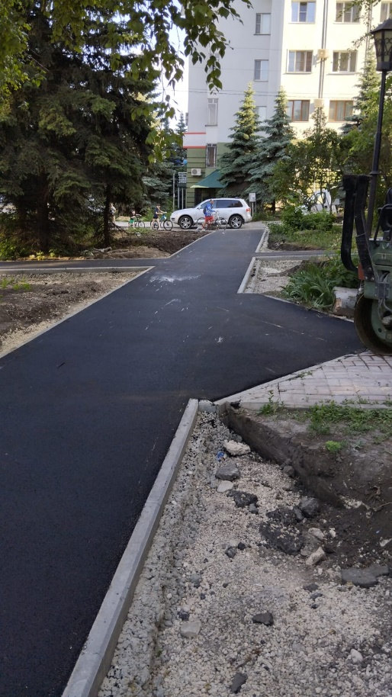 | Толстого 40,42
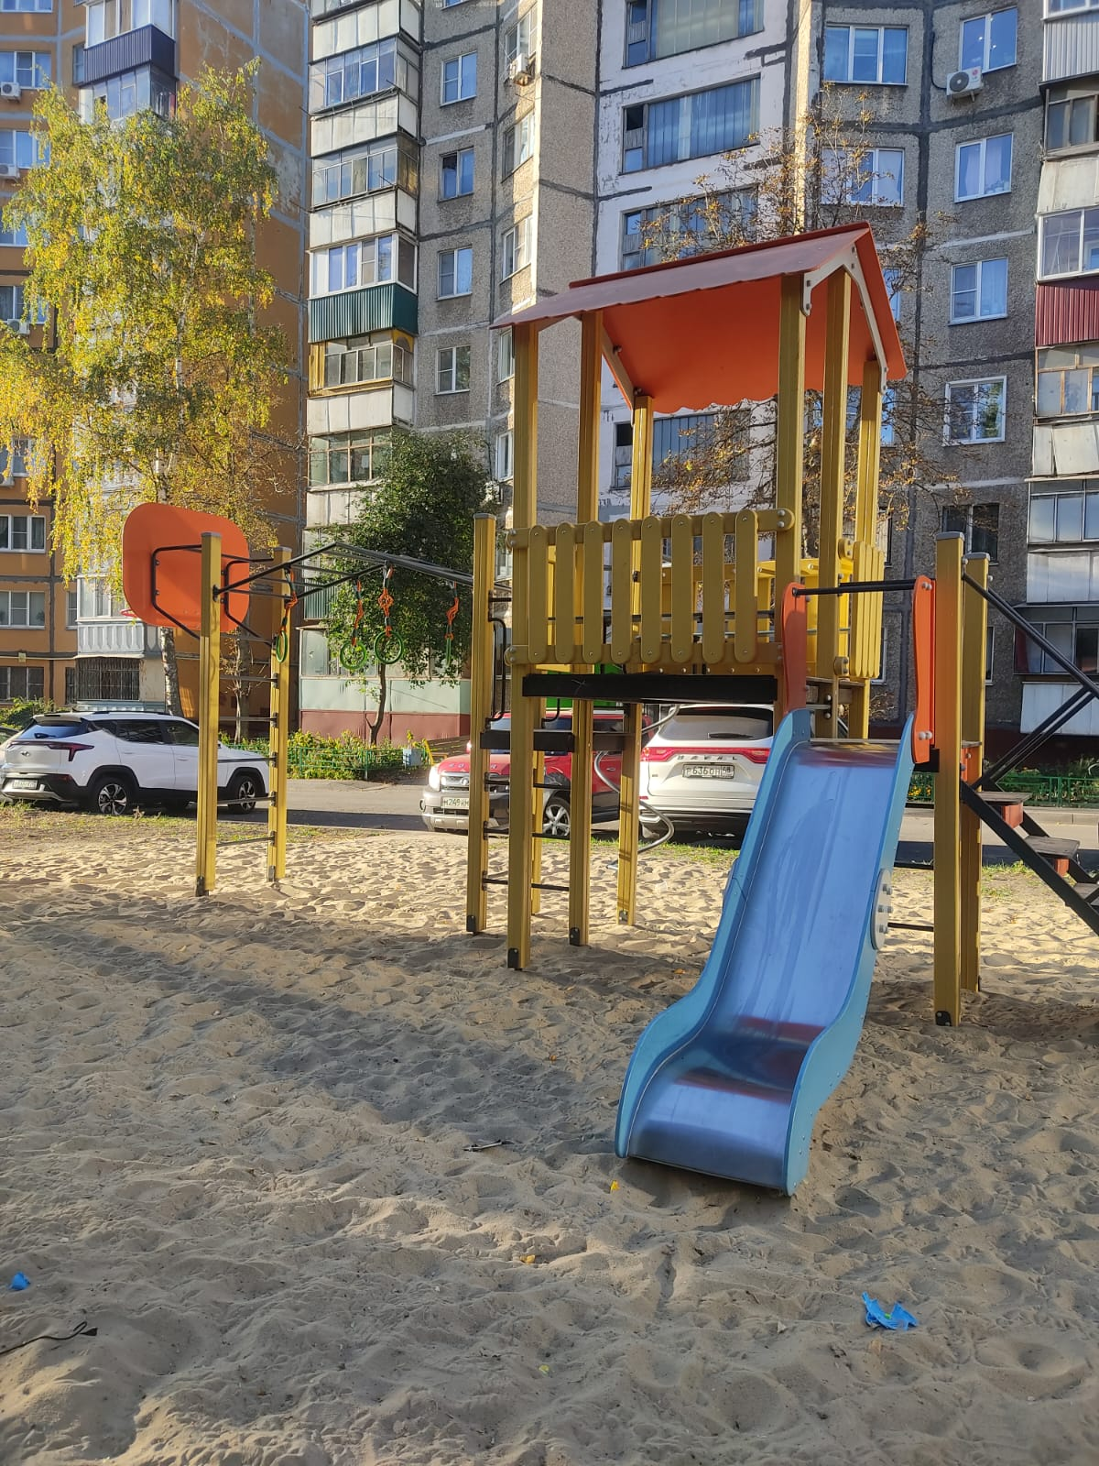 | ул. Мичурина, 16
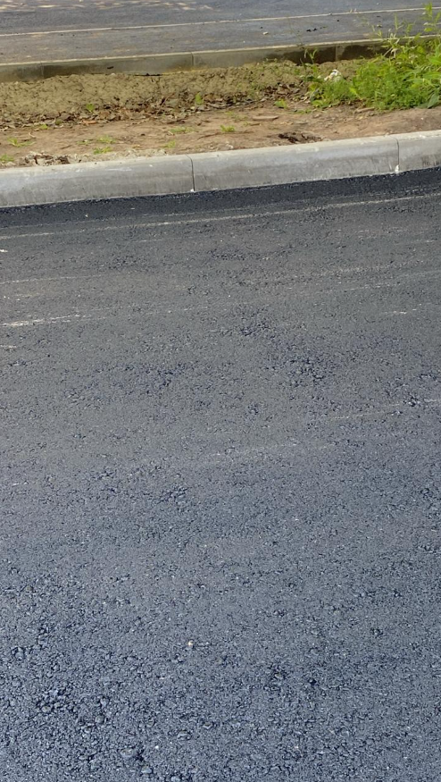 | ул. Гагарина, 137
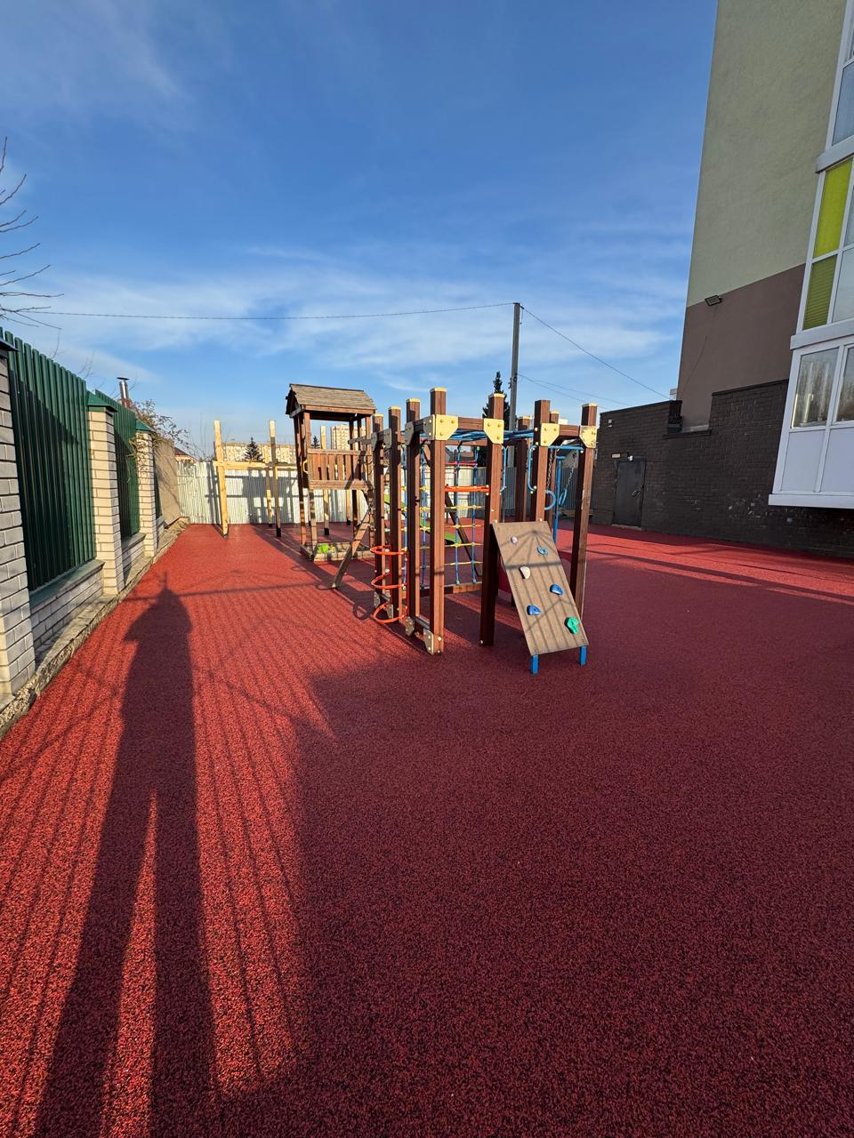 | Балакирева 1

